Sheet1
zookeeper 的使用场景
 | 分布式协调
 |  | 你 A 系统发送个请求到 mq，然后 B 系统消息消费之后处理了。那 A 系统如何知道 B 系统的处理结果？
 |  | 用 zookeeper 就可以实现分布式系统之间的协调工作。A 系统发送请求之后可以在 zookeeper 上对某个节点的值注册个监听器，
 |  | 一旦 B 系统处理完了就修改 zookeeper 那个节点的值，A 系统立马就可以收到通知，完美解决。
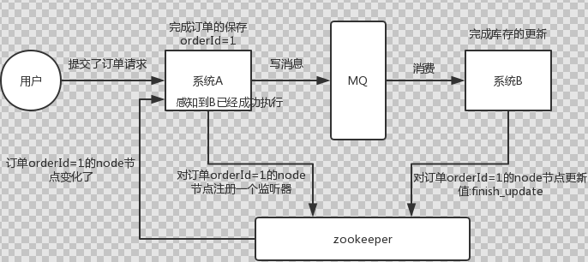

 | 分布式锁
 |  | 对某一个数据连续发出两个修改操作，两台机器同时收到了请求，但是只能一台机器先执行完另外一个机器再执行。
 |  | 那么此时就可以使用 zookeeper 分布式锁，一个机器接收到了请求之后先获取 zookeeper 上的一把分布式锁，就是可以去创建一个 znode，
 |  | 接着执行操作；然后另外一个机器也尝试去创建那个 znode，结果发现自己创建不了，因为被别人创建了，那只能等着，等第一个机器执行完了自己再执行。

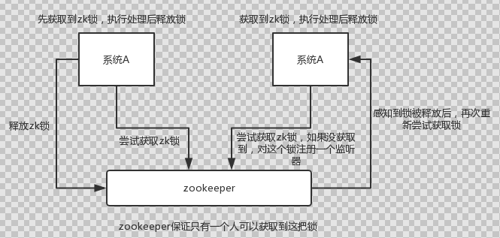

 | 元数据/配置信息管理
 |  | zookeeper 可以用作很多系统的配置信息的管理，比如 kafka、storm 等等很多分布式系统都会选用 zookeeper 来做一些元数据、配置信息的管理，
 |  |  | 包括 dubbo 注册中心不也支持 zookeeper
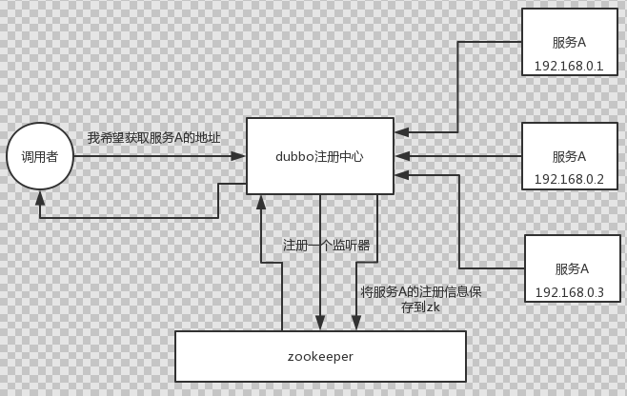

 | HA高可用性
 |  | 这个应该是很常见的，比如 hadoop、hdfs、yarn 等很多大数据系统，都选择基于 zookeeper 来开发 HA 高可用机制，
 |  |  | 就是一个重要进程一般会做主备两个，主进程挂了立马通过 zookeeper 感知到切换到备用进程。

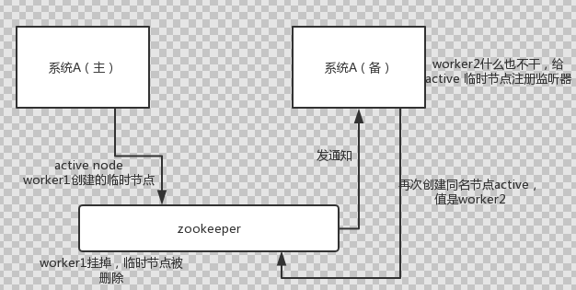

redis 分布式锁和 zk 分布式锁的对比
 | redis 分布式锁，其实需要自己不断去尝试获取锁，比较消耗性能。
 | zk 分布式锁，获取不到锁，注册个监听器即可，不需要不断主动尝试获取锁，性能开销较小。

zk面试题
ZooKeeper是什么
 | ZooKeeper是一个开放源码的分布式协调服务，它是集群的管理者，监视着集群中各个节点的状态根据节点提交的反馈进行下一步合理操作。
 |  | 最终，将简单易用的接口和性能高效、功能稳定的系统提供给用户

Zookeeper的典型应用场景
 | 数据发布/订阅
 | 负载均衡
 | 命名服务
 | 分布式协调/通知
 | 集群管理
 | Master选举
 | 分布式锁
 | 分布式队列

ZooKeeper提供了什么
 | 文件系统
 | 通知机制

Zookeeper文件系统
 | Zookeeper提供一个多层级的节点znode。与文件系统不同的是，这些节点都可以设置关联的数据，而文件系统中只有文件节点可以存放数据而目录节点不行。
 | Zookeeper为了保证高吞吐和低延迟，在内存中维护了这个树状的目录结构，这种特性使得Zookeeper不能用于存放大量的数据，每个节点的存放数据上限为1M。

四种类型的数据节点 Znode
 | PERSISTENT-持久节点
 |  | 除非手动删除，否则节点一直存在于Zookeeper上
 | EPHEMERAL-临时节点
 |  | 临时节点的生命周期与客户端会话绑定，一旦客户端会话失效（客户端与zookeeper连接断开不一定会话失效），那么这个客户端创建的所有临时节点都会被移除。
 | PERSISTENT_SEQUENTIAL-持久顺序节点
 |  | 基本特性同持久节点，只是增加了顺序属性，节点名后边会追加一个由父节点维护的自增整型数字。
 | EPHEMERAL_SEQUENTIAL-临时顺序节点
 |  | 基本特性同临时节点，增加了顺序属性，节点名后边会追加一个由父节点维护的自增整型数字。

ZooKeeper 分布式锁实现原理
 | 进程需要访问共享数据时, 就在"/locks"节点下创建一个sequence类型的子节点, 称为thisPath.
 | 当thisPath在所有子节点中最小时, 说明该进程获得了锁.
 | 进程获得锁之后, 就可以访问共享资源了.
 | 访问完成后, 需要将thisPath删除. 锁由新的最小的子节点获得.

 | 进程如何知道thisPath是所有子节点中最小的呢?
 | 可以在创建的时候, 通过getChildren方法获取子节点列表
 | 然后在列表中找到排名比thisPath前1位的节点, 称为waitPath,
 | 然后在waitPath上注册监听
 | 当waitPath被删除后, 进程获得通知, 此时说明该进程获得了锁.

redis 分布式锁和 zk 分布式锁的对比
 | redis 分布式锁，其实需要自己不断去尝试获取锁，比较消耗性能。
 | zk 分布式锁，获取不到锁，注册个监听器即可，不需要不断主动尝试获取锁，性能开销较小。

服务器角色
 | Leader
 |  | 事务请求的唯一调度和处理者，保证集群事务处理的顺序性
 |  | 集群内部各服务的调度者
 | Follower
 |  | 处理客户端的非事务请求，转发事务请求给Leader服务器
 |  | 参与事务请求Proposal的投票
 |  | 参与Leader选举投票

 | Observer（观察者，3.3.0版本以后引入的一个服务器角色，在不影响集群事务处理能力的基础上提升集群的非事务处理能力）
 |  | 处理客户端的非事务请求，转发事务请求给Leader服务器
 |  | 不参与任何形式的投票

ZXID
 | 一个 64 位的数字，
 | 其中低 32 位可以看作是一个简单的递增的计数器，针对客户端的每一个事务请求，Leader 都会产生一个新的事务 Proposal（提议） 并对该计数器进行 + 1 操作。
 | 而高 32 位则代表了Leader的ID
 |  | Leader 服务器上取出本地日志中最大事务 Proposal 的 ZXID，并从该 ZXID 中解析出对应的 epoch（周期） 值，然后再对这个值+1
 | 高 32 位代表了每代 Leader 的ID，低 32 代表了每代 Leader 中事务的唯一性。
 | 基于这样的策略：当 Follower 链接上 Leader 之后，Leader 服务器会根据自己服务器上最后被提交的 ZXID 和 Follower 上的 ZXID 进行比对，比对结果要么回滚，要么和 Leader 同步。

zookeeper是如何保证事务的顺序一致性的？
 | zookeeper采用了全局递增的事务Id来标识，所有的proposal（提议）都在被提出的时候加上了zxid
 | ZXID是一个64位的数字，低32代表一个单调递增的计数器，高32位代表Leader周期。
 | 当新产生proposal的时候，会依据数据库的两阶段过程，首先会向其他的server发出事务执行请求，如果超过半数的机器都能执行并且能够成功，那么就会开始执行。

ZAB协议
 | 原子广播协议。
 | ZAB协议包括两种基本的模式：崩溃恢复和消息广播。
 | Leader 服务可以正常使用，就进入消息广播模式，当 Leader 不可用时，则进入崩溃恢复模式。
 | 广播模式
 |  | ZAB 协议的消息广播过程使用的是一个原子广播协议，类似一个 二阶段提交过程。
 |  | 对于客户端发送的写请求，全部由 Leader 接收
 |  | Leader 将请求封装成一个事务 Proposal，将其发送给所有 Follwer
 |  | 然后，根据所有 Follwer 的反馈，如果超过半数成功响应，则执行 commit 操作（先提交自己，再发送 commit 给所有 Follwer）
 | 崩溃恢复
 |  | ZAB 定义了 2 个原则：
 |  | 1.ZAB 协议确保那些已经在 Leader 提交的事务最终会被所有服务器提交。
 |  | 2.ZAB 协议确保丢弃那些只在 Leader 提出/复制，但没有提交的事务。
 |  | 能够确保提交已经被 Leader 提交的事务，同时丢弃已经被跳过的事务。
 |  | 如果让 Leader 选举算法能够保证新选举出来的 Leader 服务器拥有集群总所有机器编号（即 ZXID 最大）的事务，
 |  |  | 那么就能够保证这个新选举出来的 Leader 一定具有所有已经提交的提案。
 | 数据同步
 |  | 当崩溃恢复之后，需要在正式工作之前（接收客户端请求），Leader 服务器首先确认事务是否都已经被过半的 Follwer 提交了，即是否完成了数据同步。
 |  | 目的是为了保持数据一致。当所有的 Follwer 服务器都成功同步之后，Leader 会将这些服务器加入到可用服务器列表中。

ZAB和Paxos算法的联系与区别？
 | 相同点
 |  | 两者都存在一个类似于Leader进程的角色，由其负责协调多个Follower进程的运行
 |  | Leader进程都会等待超过半数的Follower做出正确的反馈后，才会将一个提案进行提交
 |  | ZAB协议中，每个Proposal中都包含一个 epoch 值来代表当前的Leader周期，Paxos中名字为Ballot
 | 不同点
 |  | ZAB用来构建高可用的分布式数据主备系统（Zookeeper）
 |  | Paxos是用来构建分布式一致性状态机系统。

Zookeeper 下 Server工作状态
 | LOOKING：寻找Leader状态。当服务器处于该状态时，它会认为当前集群中没有Leader，因此需要进入Leader选举状态。
 | FOLLOWING：跟随者状态。表明当前服务器角色是Follower。
 | LEADING：领导者状态。表明当前服务器角色是Leader。
 | OBSERVING：观察者状态。表明当前服务器角色是Observer。

Leader 选举
 | 当Zookeeper集群中的一台服务器出现以下两种情况之一时，需要进入Leader选举。
 |  | 1.服务器启动时期的Leader选举
 |  |  | 每个Server发出一个投票。每次投票会包含所推举的服务器的myid和ZXID（集群范围内，全局单调唯一递增）使用(myid, ZXID)来表示，然后各自将这个投票发给集群中其他机器
 |  |  | 接受来自各个服务器的投票。集群的每个服务器收到投票后，首先判断该投票的有效性，如检查是否是本轮投票、是否来自LOOKING状态的服务器。
 |  |  | 处理投票。针对每一个投票，服务器都需要将别人的投票和自己的投票进行PK，PK规则如下
 |  |  |  | 优先检查ZXID。ZXID比较大的服务器优先作为Leader。
 |  |  |  | 如果ZXID相同，那么就比较myid。myid较大的服务器作为Leader服务器。
 |  |  | 统计投票。每次投票后，服务器都会统计投票信息，判断是否已经有过半机器接受到相同的投票信息，如果有就认为选出了leader
 |  |  | 改变服务器状态。一旦确定了Leader，每个服务器就会更新自己的状态，如果是Follower，那么就变更为FOLLOWING，如果是Leader，就变更为LEADING。

 |  | 2. 服务器运行时期的Leader选举
 |  |  | 变更状态。Leader挂后，余下的非Observer服务器都会讲自己的服务器状态变更为LOOKING，然后开始进入Leader选举过程。
 |  |  | 每个Server会发出一个投票。在第一轮投票中每个Server都会投自己，然后各自将投票发送给集群中所有机器
 |  |  | 接受来自各个服务器的投票。集群的每个服务器收到投票后，首先判断该投票的有效性，如检查是否是本轮投票、是否来自LOOKING状态的服务器。
 |  |  | 处理投票。针对每一个投票，服务器都需要将别人的投票和自己的投票进行PK，PK规则如下
 |  |  |  | 优先检查ZXID。ZXID比较大的服务器优先作为Leader。
 |  |  |  | 如果ZXID相同，那么就比较myid。myid较大的服务器作为Leader服务器。
 |  |  | 统计投票。每次投票后，服务器都会统计投票信息，判断是否已经有过半机器接受到相同的投票信息，如果有就认为选出了leader
 |  |  | 改变服务器状态。一旦确定了Leader，每个服务器就会更新自己的状态，如果是Follower，那么就变更为FOLLOWING，如果是Leader，就变更为LEADING。

数据同步
 | 整个集群完成Leader选举之后，Learner（Follower和Observer的统称）会向Leader服务器进行注册。当Learner服务器想Leader服务器完成注册后，进入数据同步环节。
 | 数据同步流程：（均以消息传递的方式进行）
 |  | 1.Learner向Learder注册
 |  | 2.数据同步
 |  | 3.同步确认

 | 在进行数据同步前，Leader服务器会完成数据同步初始化：
 |  | peerLastZxid：从learner服务器注册时发送的ACKEPOCH消息中提取lastZxid（该Learner服务器最后处理的ZXID）
 |  | minCommittedLog：Leader服务器Proposal缓存队列committedLog中已提交最小ZXID
 |  | maxCommittedLog：Leader服务器Proposal缓存队列committedLog中已提交最大ZXID

 | Zookeeper的数据同步通常分为四类：
 |  | 直接差异化同步（DIFF同步）main<Lastzxid<max
 |  |  | 场景：peerLastZxid介于minCommittedLog和maxCommittedLog之间
 |  | 先回滚再差异化同步（TRUNC+DIFF同步）：回滚Learner(Learner中有Leader中没有)
 |  |  | 场景：当新的Leader服务器发现某个Learner服务器包含了一条自己没有的事务记录，
 |  |  |  | 那么就需要让该Learner服务器进行事务回滚--回滚到Leader服务器上存在的，同时也是最接近于peerLastZxid的ZXID
 |  | 仅回滚同步（TRUNC同步）lastZxid>max：回滚Learner(leader中没有，learner中有）
 |  |  | peerLastZxid 大于 maxCommittedLog
 |  | 全量同步（SNAP同步）：Leader中没有Learner的数据
 |  |  | peerLastZxid 小于 minCommittedLog
 |  |  | Leader服务器上没有Proposal缓存队列且peerLastZxid不等于lastProcessZxid

Zookeeper Watcher 机制 -- 数据变更通知
 | Zookeeper允许客户端向服务端的某个Znode注册一个Watcher监听，当服务端的一些指定事件触发了这个Watcher，
 |  | 服务端会向指定客户端发送一个事件通知来实现分布式的通知功能，然后客户端根据Watcher通知状态和事件类型做出业务上的改变。
 | 工作机制：
 |  | 客户端注册watcher
 |  | 服务端处理watcher
 |  | 客户端回调watcher

客户端注册Watcher实现

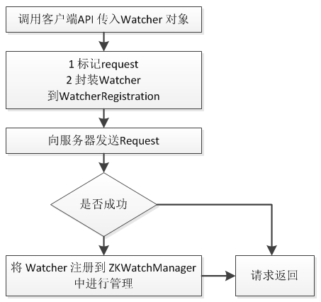

服务端处理Watcher实现
 | 1.服务端接收Watcher并存储
 |  | 接收到客户端请求，处理请求判断是否需要注册Watcher，需要的话将数据节点的节点路径和ServerCnxn（ServerCnxn代表一个客户端和服务端的连接，
 |  |  | 实现了Watcher的process接口，此时可以看成一个Watcher对象）存储在WatcherManager的WatchTable和watch2Paths中去。
 | 2.Watcher触发（Watcher在服务端是一次性的，触发一次就失效了）
 |  | 以服务端接收到 setData() 事务请求触发NodeDataChanged事件为例：
 |  |  | 1.封装WatchedEvent：将通知状态（SyncConnected）、事件类型（NodeDataChanged）以及节点路径封装成一个WatchedEvent对象
 |  |  | 2.查询Watcher：从WatchTable中根据节点路径查找Watcher
 |  |  | 3.没找到说明没有客户端在该数据节点上注册过Watcher(若无-没注册 直接退出)
 |  |  | 4.找到：提取并从WatchTable和Watch2Paths中删除对应Watcher（从这里可以看出Watcher在服务端是一次性的，触发一次就失效了）
 | 3.调用process方法来发送Watcher事件通知
 |  | 这里process主要就是通过ServerCnxn对应的TCP连接发送Watcher事件通知。
 | https://www.cnblogs.com/rocky24/p/4859206.html
客户端回调Watcher
 | 客户端SendThread线程接收事件通知，交由EventThread线程回调Watcher。客户端的Watcher机制同样是一次性的，一旦被触发后，该Watcher就失效了。

ACL（Access Control List）访问控制列表，ZK节点权限控制机制
 | 权限模式（Scheme）
 |  | IP：从IP地址粒度进行权限控制
 |  | Digest：最常用，用类似于 username:password 的权限标识来进行权限配置，便于区分不同应用来进行权限控制
 |  | World：最开放的权限控制方式，是一种特殊的digest模式，只有一个权限标识“world:anyone”
 |  | Super：超级用户
 | 授权对象
 |  | 授权对象指的是权限赋予的用户或一个指定实体，例如IP地址
 | 权限 Permission（允许）
 |  | CREATE：数据节点创建权限，允许授权对象在该Znode下创建子节点
 |  | DELETE：子节点删除权限，允许授权对象删除该数据节点的子节点
 |  | READ：数据节点的读取权限，允许授权对象访问该数据节点并读取其数据内容或子节点列表等
 |  | WRITE：数据节点更新权限，允许授权对象对该数据节点进行更新操作
 |  | ADMIN：数据节点管理权限，允许授权对象对该数据节点进行ACL相关设置操作

Chroot特性
 | 该特性允许每个客户端为自己设置一个命名空间。如果一个客户端设置了Chroot，那么该客户端对服务器的任何操作，都将会被限制在其自己的命名空间下。
 |  | 通过设置Chroot，能够将一个客户端应用于Zookeeper服务端的一颗子树相对应，
 |  | 在那些多个应用公用一个Zookeeper进群的场景下，对实现不同应用间的相互隔离非常有帮助。

会话管理
 | 分桶策略：将类似的会话放在同一区块中进行管理，以便于Zookeeper对会话进行不同区块的隔离处理以及同一区块的统一处理。
 | 分配原则：每个会话的“下次超时时间点”（ExpirationTime）
 | ExpirationTime_ = currentTime + sessionTimeout
 | ExpirationTime = (ExpirationTime_ / ExpirationInrerval + 1) * ExpirationInterval ,
 |  | ExpirationInterval 是指 Zookeeper 会话超时检查时间间隔，默认 tickTime

分布式集群中为什么会有Master？
 | 在分布式环境中，有些业务逻辑只需要集群中的某一台机器进行执行，其他的机器可以共享这个结果，这样可以大大减少重复计算，提高性能，于是就需要进行leader选举。

zk节点宕机如何处理？
 | Zookeeper本身也是集群，推荐配置不少于3个服务器。
 | 如果是一个Follower宕机，还有2台服务器提供访问，因为Zookeeper上的数据是有多个副本的，数据并不会丢失；
 | 如果是一个Leader宕机，Zookeeper会选举出新的Leader。
 | ZK集群的机制是只要超过半数的节点正常，集群就能正常提供服务。只有在ZK节点挂得太多，只剩一半或不到一半节点能工作，集群才失效。

zookeeper负载均衡和nginx负载均衡区别
 | zk的负载均衡是可以调控，
 | nginx只是能调权重，其他需要可控的都需要自己写插件；
 | 但是nginx的吞吐量比zk大很多，
 | 应该说按业务选择用哪种方式。

 | Nginx的负载均衡配置非常简单，把多个web server配置到nginx中，用户访问Nginx时，就会自动被分配到某个web server
 |  | 为了保证稳定性，每个服务不会只使用一台服务器，也会作为一个集群存在，那么这个子集群同样需要一个负载均衡器，可以使用Nginx
 | 但随着整个系统的演进， 服务 的数量会 增加 、每个服务集群中的 服务器 数量会增加,会有以下问题
 |  | 配置维护的成本变高，因为节点太多(热点问题)
 |  | 单点故障的风险增加了，因为热点服务的访问量很高，如果这个服务集群内的负载均衡服务出现问题，这个服务将失效
 | 为了解决这些问题，就有人提出了使用ZooKeeper负载均衡的方案
 |  | 把ZooKeeper作为一个服务的注册中心，在其中登记每个服务，每台服务器知道自己是属于哪个服务，
 |  |  | 在服务器启动时，自己向所属服务进行登记，这样，一个树形的服务结构就呈现出来了
 |  | 服务的调用者到注册中心里面查找：能提供所需服务的服务器列表，然后自己根据负载均衡算法，从中选取一台服务器进行连接
 |  | 调用者取到服务器列表后，就可以缓存到自己内部，省得下次再取，当服务器列表发生变化，例如某台服务器宕机下线，或者新加了服
 |  |  | 务器，ZooKeeper会自动通知调用者重新获取服务器列表
 |  | 由于ZooKeeper并没有内置负载均衡策略，需要调用者自己实现，这个方案只是利用了ZooKeeper的树形数据结构、watcher机制等特性，
 |  |  | 把ZooKeeper作为服务的注册和变更通知中心，解决了Nginx负载均衡方案带来的问题

Zookeeper有哪几种几种部署模式？
 | 单机模式、伪集群模式、集群模式。
 | 所有集群节点搭在一台机器上那种就是比较经常听到的“伪集群”所有集群节点分布在多台机器上就是“真集群”

集群最少要几台机器，集群规则是怎样的?
 | 集群规则为2N+1台，N>0，即3台。

集群支持动态添加机器吗？
 | 水平扩容了，Zookeeper在这方面不太好。两种方式：
 | 全部重启：关闭所有Zookeeper服务，修改配置之后启动。不影响之前客户端的会话。
 | 逐个重启：在过半存活即可用的原则下，一台机器重启不影响整个集群对外提供服务。这是比较常用的方式。

Zookeeper对节点的watch监听通知是永久的吗？为什么不是永久的?
 | 不是。官方声明：一个Watch事件是一个一次性的触发器，当被设置了Watch的数据发生了改变的时候，则服务器将这个改变发送给设置了Watch的客户端，以便通知它们。

 | 为什么不是永久的，举个例子，如果服务端变动频繁，而监听的客户端很多情况下，每次变动都要通知到所有的客户端，给网络和服务器造成很大压力。
 | 一般是客户端执行getData(“/节点A”,true)，如果节点A发生了变更或删除，客户端会得到它的watch事件，
 |  | 但是在之后节点A又发生了变更，而客户端又没有设置watch事件，就不再给客户端发送。
 | 在实际应用中，很多情况下，我们的客户端不需要知道服务端的每一次变动，我只要最新的数据即可。

Zookeeper的java客户端都有哪些？
 | java客户端：zk自带的zkclient及Apache开源的Curator。

chubby是什么，和zookeeper比你怎么看？
 | chubby是google的，完全实现paxos算法，不开源。
 | zookeeper是chubby的开源实现，使用zab协议，paxos算法的变种。

说几个zookeeper常用的命令。
 | 常用命令：ls get set create delete等。

